Sheet1
Relay | ใช้หลักการของแม่เหล็กไฟฟ้า จะทำงานเมื่อมีการจ่ายไฟ ทำให้วงจรปิดหรือเปิดขึ้นอยู่กับการต่อวงจรแบบ NO หรือ NC
Plug line | AC 200V | ไฟ 3 เฟส | ไฟ 1 เฟส
 |  | สาย 1 สายไฟสีแดง | สาย 1 สายไฟสีแดง
 |  | สาย 2 สายไฟสีขาว | สาย 2 สายไฟสีขาว
 |  | สาย 3 สายไฟสีดำ | Control circuit สายไฟสีเหลือง

 | AC 100V | ไฟ 1 เฟส
 |  | Line สายไฟสีดำ
 |  | Neutral สายไฟสีขาว
 |  | Control circuit สายไฟสีเหลือง

 | สายดิน | ไฟ 3 เฟส | ไฟ 1 เฟส
 |  | สายไฟสีเขียว | สายไฟสีแดง

 | ในอุปกรณ์ | 24 V | 0 V
 |  | สายไฟสีน้ำตาล | สายไฟสีดำ

Important symbol | Switch

 | LAMP

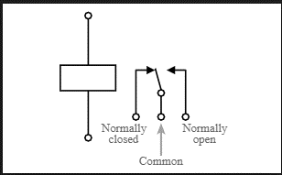
 | Relay

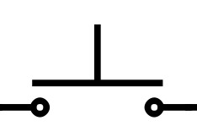
 | Push button switch

 | Buzzer

 | AC Power supply

 | DC Power supply

 | Connector
 | << >>

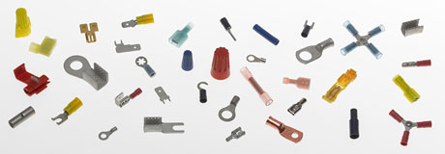
Tools | Solderless | สำหรับติดสายไฟเข้ากับ Terminal Block

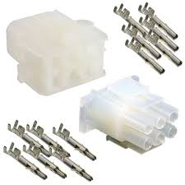
 | Pin | ใช้ติดกับอุปกรณ์อิเล็กทรอนิกส์ภายนอก Terminal Block เพื่อให้สามารถแยกส่วนได้หากต้องการซ่อมอุปกรณ์อิเล็กทรอนิกส์นั้น

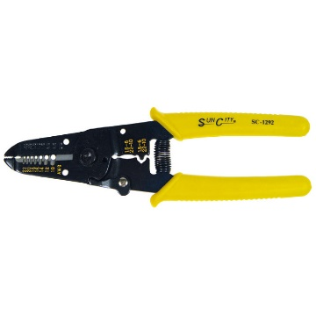
 | คีมปลอกสายไฟ | ใช้ตัดปลอกหุ้มสายไฟออกโดยลอดทองแดงด้านในไม่ถูกตัดออก
 |  | แต่ต้องดูเบอร์ของสายไฟและเบอร์ของตัวคีมประกอบกันด้วย


 | คีมเข้าสาย | ใช้สำหรับต่อสายไฟให้เข้ากับ Pin หรือ Solderness

Project | Termperature and humidity | To measure terperature and humidity we can use DHT22 sensor to detect them.
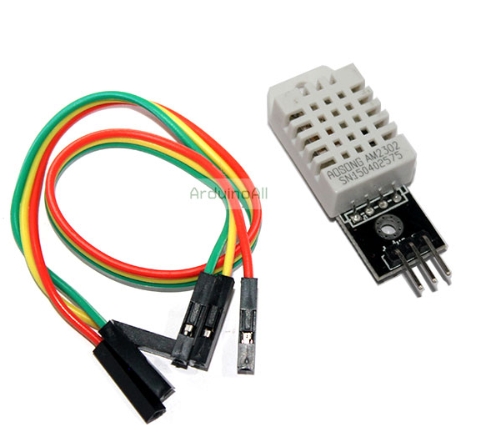

 | Pressure | To measure pressure we can use BMP280 sensor to detect them.
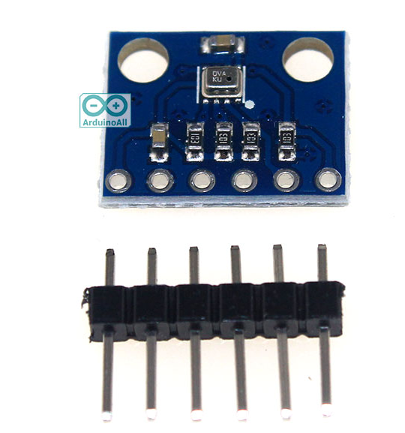

 | Current | To measure current we can use ACS712-20A sensor to detect them.
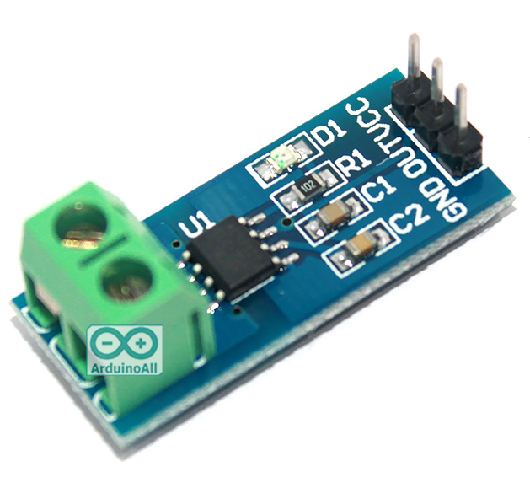

 | Dust | To measure dust we can use SHARP GP2Y10 Dust sensor to detect them.
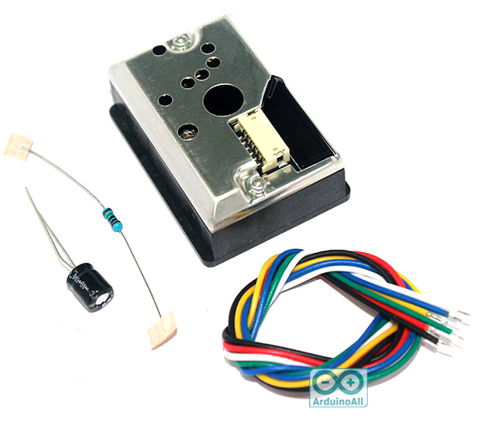

 | ESPin032 pin Analog มีความละเอียด 12 bits หรือ 0–4095

 | Raspberry PI คือ เครื่องคอมพิวเตอร์ขนาดเล็ก
 | Raspbian คือ OS ของ Raspberry PI
 | ติดตั้ง OS ผ่าน SD Card

 | 169.254.130.138 lan
 | 163.50.75.121 wifi
 | http://localhost:3000

